Sheet1
将max power点设置在fr处，恒流区设置在f>fr的区域
输入指标 | 计算值 | 实际取值
输入电压最小值 VinMin(V) | 350
额定输入电压 VinNom(V) | 400
输入电压最大值 VinMax(V) | 420
输入电压 Vout(V) | 60
输出电流 Iout(A) | 6
输出功率Pout(W) | 360
设计效率 | 0.95
设置谐振频率 Fr(kHz) | 100
控制IC死区时间Td(ns) | 200
预估电路杂散电容Cstray(pF) | 120
MOSFET Coss(pF) | 190

变压器匝比 | 3.294892916 | 3.1379932533
最高输入电压增益Gmin | 0.95238095238
最低输入电压增益Gmax | 1.1428571429

等效负载电阻RL(Ohm) | 10
等效反射电阻Rac | 88.087300319

预设K值 | 4.5
计算得Q值 | 0.54693585052 | 0.54693585052
最小开关频率Fmin(kHz) | 69.763315232
最大开关频率Fmax(kHz) | 113.59236685

变压器漏感Ls(uH) | 5
谐振电容Cr(nF) | 33.034705554
总谐振电感Lr+Ls(uH) | 76.677831649
外置谐振电感Lr | 71.677831649
励磁电感Lp(uH) | 345.05024242

核算Im(A) | 2.1918338903
核算Ip(A) | 1.05
若不满足Im>Ip，需降低Q值或增大Lr+Lp

初级电流有效值Irms(A) | 2.0216022119
MOSFET电压最大值Vmos(V) | 420
MOSFET电流有效值Irms_mos(A) | 1.4294886329
损耗Pconduct_loss(*Rds) | 2.0434377516 | *Rds

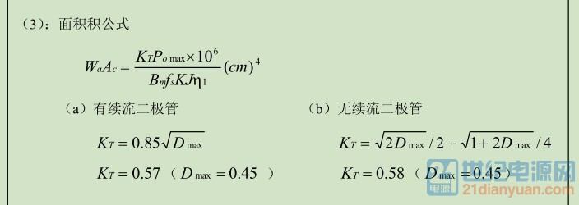
次级整流管电压Vd_max(V) | 120 | 至少留20%裕量
次级整流管电流Id_avg(A) | 3 | 至少留40%裕量
次级整流管导通压降Vf(V) | 1
损耗Pd_conduct_lss(W) | 3

谐振电容电流有效值Icr_rms(A) | 2.0216022119
谐振电容最大电压值Vcr_max(V) | 347.74009982 | ? | 一般取值630V

输出电容电流有效值Ico_rms(A) | 2.9005550857

变压器实际匝比Nreal | 3.6426411756
所选磁芯Ae值（mm2） | 161
磁芯∆B(T) | 0.25
初级最小匝数Np_min(Ts) | 40.214723869 | 选择次级匝数，计算初级匝数使其大于此值

次级匝数Ns(Ts) | 13 | 13 | 13
实际初级匝数Np_real(Ts) | 47.354335282 | 42.833607908 | 40.793912293

磁芯快速选型Wt(g) | 86.4 | Wt按1g/5W,留余20%

电流密度J(A/mm2) | 10
趋肤深度(100℃满载时)(mm) | 0.24033310217
建议使用导线直径(mm) | 0.6
初级导线截面积(mm2) | 0.20216022119
建议初级导线股数 | 0.71499552221 | 1 | 0.45*1条
次级导线截面积(mm2) | 0.666
建议初级导线股数 | 2.3554931578 | 6 | 0.6*4条

磁芯窗口使用系数K | 0.3
理论需要窗口面积(mm2) | 187.39626057 | 确保不超过所选磁芯的窗口面积Aw

